有鱼
2024年有鱼店铺供货价及控价总表
 | 定位 | 条形码 | 有鱼产品系列名称 | 产品图片 | 规格 | 单位 | 箱规 | 整箱批发价 | 单包批发价 | 促销活动 | 建议零售价 | 天猫控价 | 多包售卖要求
 | 线上自营系列 有流量、毛利低 | 6974308550458 | 有鱼海陆臻选天然冻干鲜肉升级版猫粮 2KG 自营款 | 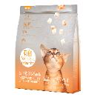 | 2kg | 包 | 6包/箱 | ￥551.22 | ￥91.87 | 10送3 | ￥129.00 | ￥89.00 | 3包以上不低于84元/包
 |  | 6974308550830 | 有鱼海陆臻选生骨肉猫粮 1.5KG 自营款 |  | 1.5kg | 包 | 6包/箱 | ￥447.18 | ￥74.53 | 10送3 | ￥98.00 | ￥88.00 | 多包售卖低5元/包
 |  | 6974308550847 | 有鱼绿野臻选兔肉生骨肉猫粮 1.5KG 自营款 | 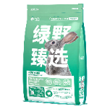 | 1.5kg | 包 | 6包/箱 | ￥478.38 | ￥79.73 | 10送3 | ￥98.00 | ￥88.00 | 多包售卖低5元/包
 |  | 6974308550960 | 有鱼海陆心选肠道护理全期天然粮2.0 2KG自营款 | 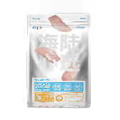 | 2kg | 包 | 6包/箱 | ￥571.98 | ￥95.33 | 10送3 | ￥149.00 | ￥99.00 | 多包售卖低5元/包
 |  | 6974308550618 | 有鱼海陆臻选低温烘焙猫粮 1.5KG 自营款 |  | 1.5kg | 包 | 6包/箱 | ￥748.80 | ￥124.80 | 10送3 | ￥129.00 | ￥109.00 | 多包售卖低5元/包
 |  | 6974308551783 | 有鱼城市功能系列深海烘焙猫粮1.5KG 自营款 |  | 1.5kg | 包 | 6包/箱 | ￥748.80 | ￥124.80 | 10送3 | ￥129.00 | ￥109.00 | 多包售卖低5元/包
 |  | 6974308551301 | 有鱼成长守护鸡肉烘焙幼猫粮 500G 自营款 |  | 500g | 包 | 12包/箱 | ￥478.44 | ￥39.87 | 10送3 | ￥49.00 | ￥39.00 | 多包售卖低2元/包
 | 线上分销款 价格低、毛利低 | 6974308550175 | 有鱼SP42轻舒粮1.5KG | 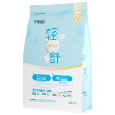 | 1.5kg | 包 | 6包/箱 | ￥582.42 | ￥97.07 | 10送3 | ￥99.00 | ￥89.00 | 多包售卖低5元/包
 |  | 6974308550144 | 有鱼SP40轻舒粮365G |  | 365g | 包 | 25包/箱 | ￥520.00 | ￥20.80 | 10送3 | ￥29.90 | ￥21.00 | 多包售卖低2元/包
 |  | 6971033480210 | 有鱼深海鱼五种鱼低敏猫粮2KG | 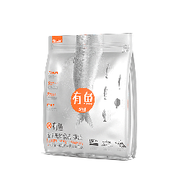 | 2kg | 包 | 6包/箱 | ￥582.40 | ￥97.07 | 10送3 | ￥139.00 | ￥79.00 | 多包售卖低5元/包 | 现货
 |  | 6971033480463 | 有鱼85%鸡鱼全期天然粮2KG | 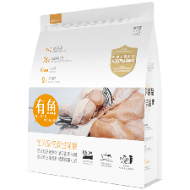 | 2kg | 包 | 6包/箱 | ￥592.80 | ￥98.80 | 10送4 | ￥149.00 | ￥79.00 | 多包售卖低5元/包 | 现货
 |  | 6971033481019 | 有鱼喵星盛宴双拼冻干天然粮2KG | 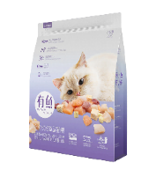 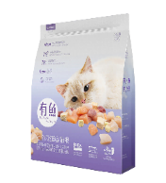 | 2kg | 包 | 6包/箱 | ￥582.40 | ￥97.07 | 10送4 | ￥149.00 | ￥79.00 | 多包售卖低5元/包
 |  | 6971033480654 | 有鱼有享65%鸡鱼全期天然粮1.8KG | 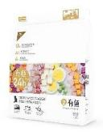 | 1.8kg | 包 | 6包/箱 | ￥414.40 | ￥69.07 | 10送4 | ￥99.00 | ￥59.00 | 多包售卖低5元/包 | 现货
 |  | 6974308551691 | 猫爪系列美毛全期冻干天然粮1.5KG |  | 1.5kg | 包 | 6包/箱 | ￥396.00 | ￥66.00 | 10送3 | ￥99.00 | ￥69.00 | 多包售卖低5元/包 | 现货
 |  | 6974308551684 | 猫爪系列肠道护理全期冻干天然粮1.5KG | 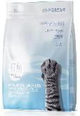 | 1.5kg | 包 | 6包/箱 | ￥396.00 | ￥66.00 | 10送3 | ￥99.00 | ￥69.00 | 多包售卖低5元/包 | 现货
 | 线下专供款 线上禁止上架，毛利高 | 6974308551028 | 有鱼低温烘焙粮全价猫粮1KG 线下专供 | 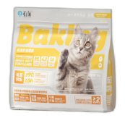 | 1kg | 包 | 10包/箱 | ￥780.00 | ￥78.00 | 10送3 | ￥109.00 | / | 线下款不允许线上售卖 | 现货
 |  | 6974308551400 | 金点系列鸡鱼粮1.6kg 线下专供 | 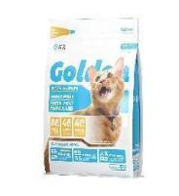 | 1.6kg | 包 | 6包/箱 | ￥382.20 | ￥63.70 | 10送3 | ￥109.00 | / | 线下款不允许线上售卖 | 现货
 |  | 6974308551776 | 有鱼金点系列无谷鲜肉猫粮鸡肉鱼配方6KG 线下专供 |  | 6kg | 包 | 1包/箱 | ￥237.30 | ￥237.30 | 10送3 | ￥369.00 | / | 线下款不允许线上售卖 | 现货
 |  | 6974308551424 | 金点系列七种鱼粮1.6kg 线下专供 | 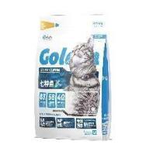 | 1.6kg | 包 | 6包/箱 | ￥475.80 | ￥79.30 | 10送3 | ￥129.00 | / | 线下款不允许线上售卖 | 现货
 |  | 6974308551752 | 有鱼金点系列无谷鲜肉猫粮七种鱼6KG 线下专供 |  | 6kg | 包 | 1包/箱 | ￥282.40 | ￥282.40 | 10送3 | ￥449.00 | / | 线下款不允许线上售卖 | 现货
 |  | 6974308551455 | 金点系列鸡肉冻干粮1.6kg 线下专供 | 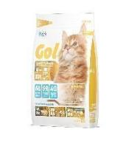 | 1.6kg | 包 | 6包/箱 | ￥426.42 | ￥71.07 | 10送3 | ￥119.00 | / | 线下款不允许线上售卖 | 现货
 |  | 6974308551769 | 有鱼金点系列无谷鲜肉猫粮单一鸡肉(含冻干）6KG 线下专供 |  | 6kg | 包 | 1包/箱 | ￥247.70 | ￥247.70 | 10送3 | ￥399.00 | / | 线下款不允许线上售卖 | 现货
 |  | 6974308550656 | 有鱼臻选系列冻干鲜肉成犬粮1.5KG 线下专供 | 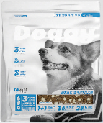 | 1.5kg | 包 | 6包/箱 | ￥415.98 | ￥69.33 | 10送3 | ￥109.00 | / | 线下款不允许线上售卖
 |  | 6974308550670 | 有鱼臻选系列冻干鲜肉成犬粮8KG 线下专供 |  | 8kg | 包 | 2包/箱 | ￥664.00 | ￥332.00 | 10送3 | ￥529.00 | / | 线下款不允许线上售卖
 |  | 6974308550687 | 有鱼臻选系列冻干鲜肉幼犬粮1.5KG 线下专供 | 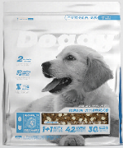 | 1.5kg | 包 | 6包/箱 | ￥463.98 | ￥77.33 | 10送3 | ￥119.00 | / | 线下款不允许线上售卖
 | 繁育款 大规格、高性价比 | 6974308551639 | 有鱼赛级系列孕母猫&幼猫粮8KG |  | 8kg | 包 | 1包/箱 | ￥199.00 | ￥199.00 | 10送3 | ￥449.00 | ￥239.00 | / | 现货
 |  | 6974308550441 | 有鱼赛级系列全期猫粮10KG | 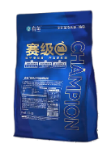 | 10kg | 包 | 1包/箱 | ￥199.00 | ￥199.00 | 10送3 | ￥449.00 | ￥239.00 | / | 现货
 |  | 6974308550496 | 有鱼赛级系列全期猫粮牛肉果蔬味10KG | 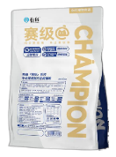 | 10kg | 包 | 1包/箱 | ￥199.00 | ￥199.00 | 10送3 | ￥449.00 | ￥239.00 | /
 |  | 6974308550502 | 有鱼赛级系列全期猫粮鸭肉蔓越莓味10KG | 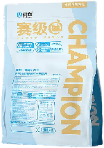 | 10kg | 包 | 1包/箱 | ￥199.00 | ￥199.00 | 10送3 | ￥449.00 | ￥239.00 | / | 现货
 | 线下主推主食罐 | 6974308552049 | 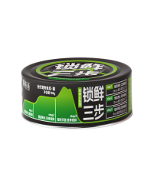 有鱼锁鲜三步系列主食罐鸡肉乳鸽口味-4罐 线下主推 |  | 100g*4罐 | 盒 | 6盒/箱 | ￥259.98 | ￥43.33 | 10送3 | ￥49.00 | / | /
 |  | 6974308552056 | 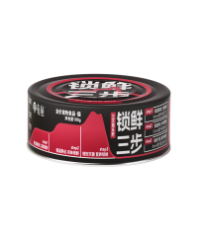 有鱼锁鲜三步系列主食罐三文鱼虾口味-4罐 线下主推 |  | 100g*4罐 | 盒 | 6盒/箱 | ￥259.98 | ￥43.33 | 10送3 | ￥49.00 | / | /
 |  | 6974308552032 | 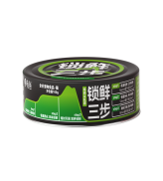 有鱼锁鲜三步系列主食罐混合口味-4罐 线下主推 | 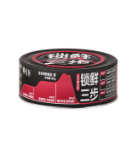 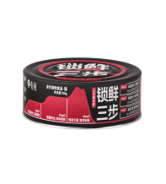 | 100g*4罐 | 盒 | 6盒/箱 | ￥259.98 | ￥43.33 | 10送3 | ￥49.00 | / | /
 | 酥fufu冻干 | 6974308552124 | 酥fufu系列主食冻干 夹心蛋黄酥15G*10 | 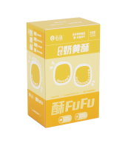 | 15G*10 | 盒 | 12盒/箱 | ￥831.96 | ￥69.33 | 10送3 | ￥99.00 | / | /
 |  | 6974308552155 | 酥fufu系列主食冻干 虾虾肉肉酥8G*10 | 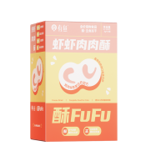 | 8G*10 | 盒 | 12盒/箱 | ￥624.00 | ￥52.00 | 10送3 | ￥89.00 | / | /
 | 0添加剂主食猫条 | 6974308552247 | 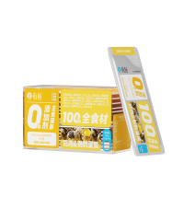 0添加主食猫条鸡肉&鹌鹑蛋黄口味-10条装 NEW |  | 15G*10 | 盒 | 24盒/箱 | ￥332.88 | ￥13.87 | 10送3 | ￥19.90 | ￥13.90 | / | 现货
 |  | 6974308552261 | 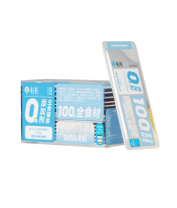 0添加主食猫条鸡肉&羊奶口味-10条装 NEW |  | 8G*10 | 盒 | 24盒/箱 | ￥332.88 | ￥13.87 | 10送3 | ￥19.90 | ￥13.90 | / | 现货
 |  | 6974308552285 | 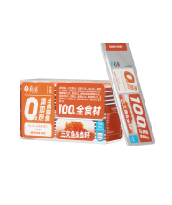 0添加主食猫条三文鱼&鱼籽口味-10条装 NEW |  | 10g*10条 | 盒 | 24盒/箱 | ￥332.88 | ￥13.87 | 10送3 | ￥19.90 | ￥13.90 | / | 现货
 |  | 6974308552278 | 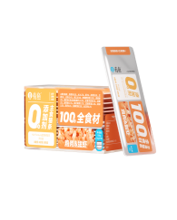 0添加主食猫条 鸡肉&甜虾口味-10条装 NEW |  | 10g*10条 | 盒 | 24盒/箱 | ￥332.88 | ￥13.87 | 10送3 | ￥19.90 | ￥13.90 | / | 现货
 | up主食罐 | 6974308550779 | 有鱼UP!系列主食小扁罐鸡肉配方-6罐 | 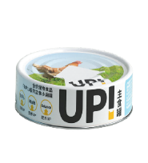 | 100G*6罐 | 盒 | 4盒/箱 | ￥214.93 | ￥53.73 | 10送3 | ￥69.00 | ￥49.00 | 多盒售卖低5元/盒 | 现货
 |  | 6974308550793 | 有鱼UP!系列主食小扁罐牛肉配方-6罐 | 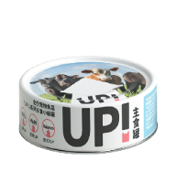 | 100G*6罐 | 盒 | 4盒/箱 | ￥214.93 | ￥53.73 | 10送3 | ￥69.00 | ￥49.00 | 多盒售卖低5元/盒 | 现货
 |  | 6974308550786 | 有鱼UP!系列主食小扁罐三文鱼配方-6罐 | 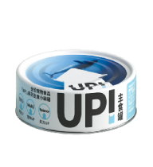 | 100G*6罐 | 盒 | 4盒/箱 | ￥214.93 | ￥53.73 | 10送3 | ￥69.00 | ￥49.00 | 多盒售卖低5元/盒 | 现货
 |  | 6974308551127 | 有鱼UP!系列主食小扁罐兔肉配方-6罐 |  | 100G*6罐 | 盒 | 4盒/箱 | ￥214.93 | ￥53.73 | 10送3 | ￥69.00 | ￥49.00 | 多盒售卖低5元/盒 | 现货
 |  | 6974308550809 | 有鱼UP!系列主食小扁罐鸡牛鱼混合口味-6罐 | 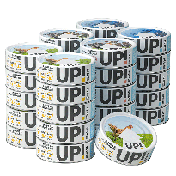 | 100G*6罐 | 盒 | 4盒/箱 | ￥214.93 | ￥53.73 | 10送3 | ￥69.00 | ￥49.00 | 多盒售卖低5元/盒 | 现货
 |  | 6974308551141 | 有鱼UP!系列主食小扁罐鸡兔鱼混合口味-6罐 |  | 100G*6罐 | 盒 | 4盒/箱 | ￥214.93 | ￥53.73 | 10送3 | ￥69.00 | ￥49.00 | 多盒售卖低5元/盒 | 现货
 | up主食餐包 | 6974308551523 | 有鱼UP！系列主食小餐包兔肉配方—8袋 | 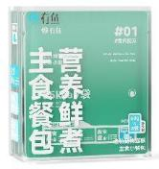 | 60G*8包 | 盒 | 6盒/箱 | ￥282.00 | ￥47.00 | 10送3 | ￥49.00 | ￥45.00 | 多盒售卖低2元/盒
 |  | 6974308551509 | 有鱼UP！系列主食小餐包鸡肉配方—8袋 |  | 60G*8包 | 盒 | 6盒/箱 | ￥282.00 | ￥47.00 | 10送3 | ￥49.00 | ￥45.00 | 多盒售卖低2元/盒
 |  | 6974308551516 | 有鱼UP！系列主食小餐包牛肉配方—8袋 | 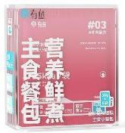 | 60G*8包 | 盒 | 6盒/箱 | ￥282.00 | ￥47.00 | 10送3 | ￥49.00 | ￥45.00 | 多盒售卖低2元/盒
 |  | 6974308551530 | 有鱼UP！系列主食小餐包三文鱼&甜虾配方—8袋 | 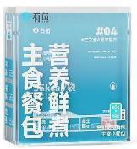 | 60G*8包 | 盒 | 6盒/箱 | ￥282.00 | ￥47.00 | 10送3 | ￥49.00 | ￥45.00 | 多盒售卖低2元/盒
 |  | 6974308551547 | 有鱼UP！系列主食小餐包口味满贯—8袋 |  | 60G*8包 | 盒 | 6盒/箱 | ￥282.00 | ￥47.00 | 10送3 | ￥49.00 | ￥45.00 | 多盒售卖低2元/盒
 | 零食系列 | 6971033481729 | 有鱼Numbers系列有一条鱼北太平洋鲭鱼50G | 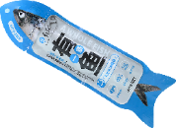 | 50G | 条 | 20条/箱 | ￥138.60 | ￥6.93 | 10送3 | ￥19.00 | ￥9.90 | / | 现货
 |  | 6974308551103 | 有鱼Numbers系列有一条鱼沙丁鱼50G | 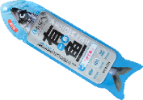 | 50G | 条 | 20条/箱 | ￥138.60 | ￥6.93 | 10送3 | ￥19.00 | ￥9.90 | / | 现货
 |  | 6974308550595 | 养生局猫条10条装-鹌鹑蛋黄鸡肉口味 | 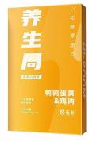 | 15G*10 | 盒 | 24盒/箱 | ￥832.00 | ￥17.33 | 10送3 | ￥29.90 | ￥15.90 | 多盒售卖低1元/盒
 |  | 6974308550588 | 养生局猫条10条装-兔肉鸡肉口味 | 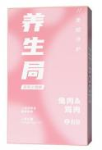 | 15G*10 | 盒 | 24盒/箱 | ￥832.00 | ￥17.33 | 10送3 | ￥29.90 | ￥15.90 | 多盒售卖低1元/盒
 |  | 6974308550601 | 养生局猫条10条装-甜虾金枪鱼口味 |  | 15G*10 | 盒 | 24盒/箱 | ￥832.00 | ￥17.33 | 10送3 | ￥29.90 | ￥15.90 | 多盒售卖低1元/盒
 |  | 6974308550571 | 养生局猫条10条装-鳕鱼金枪鱼口味 | 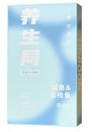 | 15G*10 | 盒 | 24盒/箱 | ￥832.00 | ￥17.33 | 10送3 | ￥29.90 | ￥15.90 | 多盒售卖低1元/盒
 |  | 6971033481293 | 有鱼Numbers系列1块鸡小胸高汤罐-12罐 |  | 80G*12罐 | 盒 | 2盒/箱 | ￥149.07 | ￥74.53 | 10送3 | ￥109.00 | ￥59.00 | 多盒售卖低5元/盒 | 现货
 |  | 6971033481309 | 有鱼Numbers系列4只甜虾高汤罐-12罐 |  | 80G*12罐 | 盒 | 2盒/箱 | ￥149.07 | ￥74.53 | 10送3 | ￥109.00 | ￥59.00 | 多盒售卖低5元/盒 | 现货
 |  | 6974308550335 | 有鱼Numbers系列有鱼罐金枪鱼-12罐 | 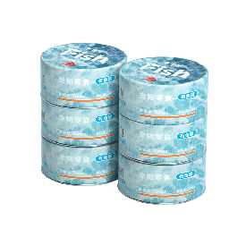 | 80G*12罐 | 盒 | 2盒/箱 | ￥149.07 | ￥74.53 | 10送3 | ￥109.00 | ￥59.00 | 多盒售卖低5元/盒 | 现货
 |  | 6974308550342 | 有鱼Numbers系列有鱼罐金枪鱼蟹柳-12罐 | 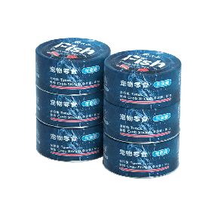 | 80G*12罐 | 盒 | 2盒/箱 | ￥149.07 | ￥74.53 | 10送3 | ￥109.00 | ￥59.00 | 多盒售卖低5元/盒 | 现货
 |  | 6974308552018 | 有鱼Numbers系列有鱼罐鲨鱼软骨-12罐 | 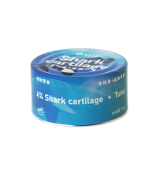 | 80G*12罐 | 盒 | 2盒/箱 | ￥149.07 | ￥74.53 | 10送3 | ￥109.00 | ￥59.00 | 多盒售卖低5元/盒 | 现货
 |  | 6974308552001 | 有鱼Numbers系列有鱼罐鸡心-12罐 | 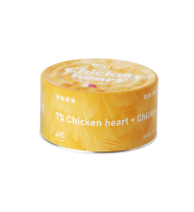 | 80G*12罐 | 盒 | 2盒/箱 | ￥149.07 | ￥74.53 | 10送3 | ￥109.00 | ￥59.00 | 多盒售卖低5元/盒 | 现货
 |  | 6974308552025 | 有鱼Numbers系列有鱼高汤罐混合6口味-12罐 | 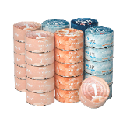 | 80G*12罐 | 盒 | 2盒/箱 | ￥149.07 | ￥74.53 | 10送3 | ￥109.00 | ￥59.00 | 多盒售卖低5元/盒 | 现货
 | * 线下专供款禁止在线上平台上架销售

